Échantillon organigramme de sui
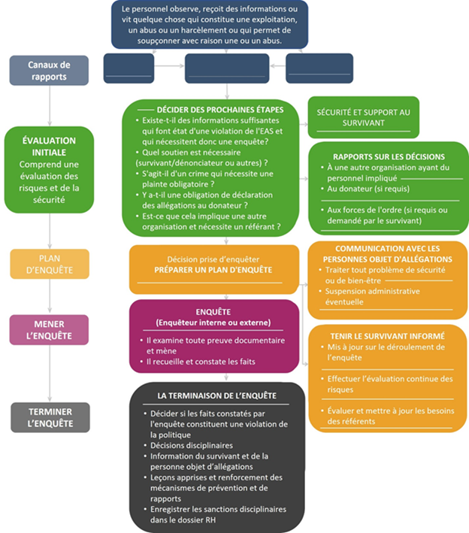
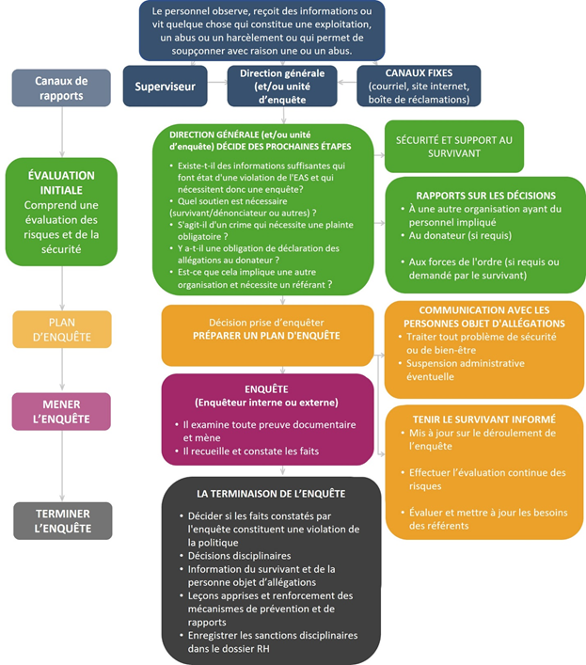
MODÈLE D'ORGANIGRAMME POUR LE SUIVI | EXEMPLE REMPLI (POUR INSPIRATION SEULEMENT)

